Úvodní list
Město Kostelec nad Orlicí

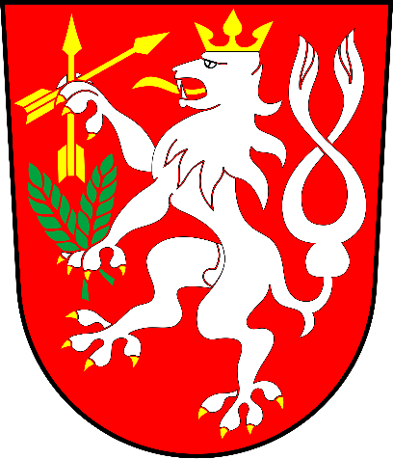

Návrh rozpočtu města na rok 2020

